상품제안서
카카오 세이치즈 심플에코백 | 상품코드: S39633

 |  |  |  |  |  |  | 02-713-8555 | www.synergygift.co.kr
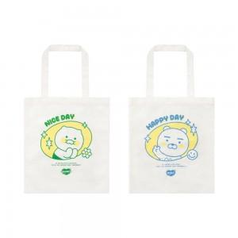

【상세/제작정보】

【인쇄/포장옵션】 | 스티커 / OPP(비닐)

【공급단가】 | 수량 | 30~ | 100~ | 300~ | 1,000~ | 3,000~
*VAT별도 | 라이언 | 6,570원 | 6,260원 | 6,160원 | 5,900원 | 5,800원
 | 춘식이 | 6,570원 | 6,260원 | 6,160원 | 5,900원 | 5,800원

【상품 URL】 | https://www.synergygift.co.kr:443/src/goods_detail.php?gdno=39633

